Hoja 1
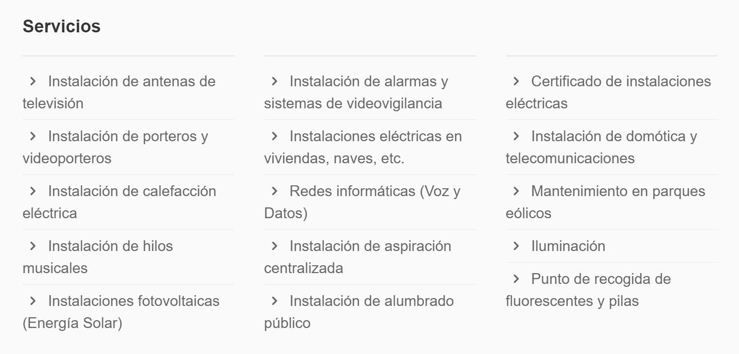
Denominación social | Domicilio | Localidad | Web | Actividad | Productos o servicios | Otra información
MONCHO Y SANTOME SL | CALLE DO HOSPITAL, 7 - BAJO | VILALBA | https://www.monchoysantome.com/domotica.html | Instalación de Domótica y Telecomunicaciones | Ver foto adjunta

